상품제안서
N트래블 접이식 폴딩 보스턴백 | 상품코드: F30715

 |  |  |  |  |  |  | 02-412-0044 | www.easy1.co.kr
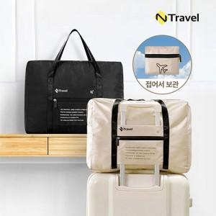

【상세/제작정보】 | * OPP케이스/ 종이케이스600원, 선물포장600원 * OPP케이스> 1박스(50개) 5000원 * 종이케이스> 1박스(20개) 5000원

【인쇄/포장옵션】 | 실크, 풀칼라 / 포장불가능

【공급단가】 | 수량 | 100~ | 300~ | 500~ | 1,000~ | 3,000~
*VAT별도 | 단가 | 6,480원 | 6,370원 | 6,210원 | 6,100원 | 5,940원

【상품 URL】 | http://www.easy1.co.kr/src/goods_detail.php?gdno=30715

